Exemplo 1
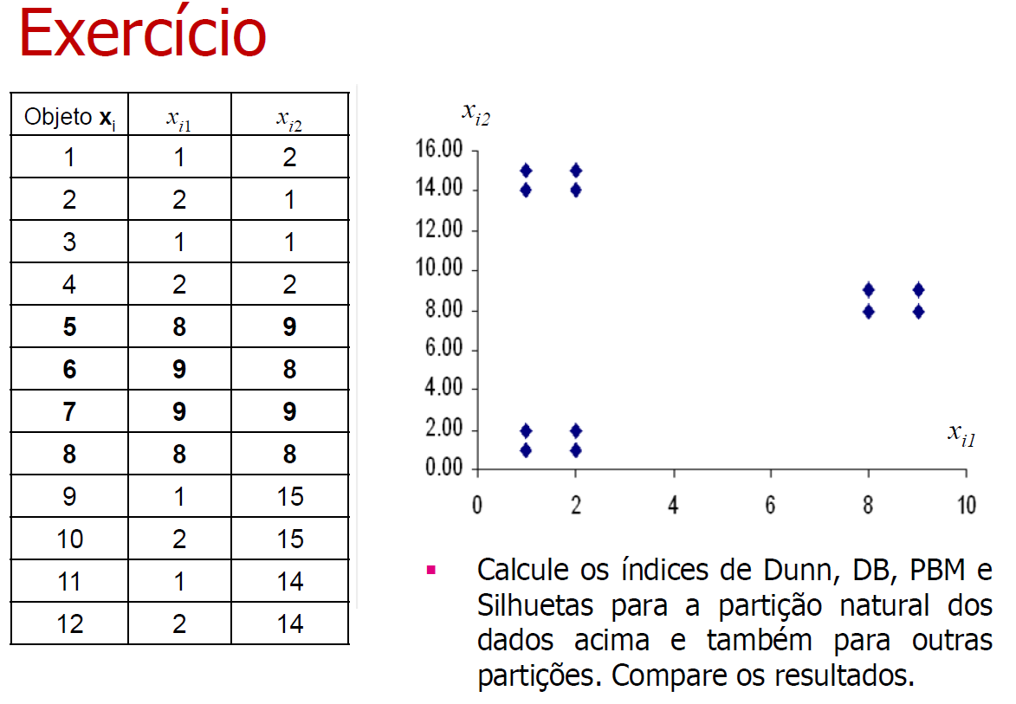
Ponto | Coordenada 1 | Coordenada 2 |  | Número | Centroide Inicial | Coordenada X | Coordenada Y
1 | 1 | 2 |  | 0 | A | 6 | 6
2 | 2 | 1 |  | 1 | B | 4 | 6
3 | 1 | 1 |  | 2 | C | 5 | 10
4 | 2 | 2
5 | 8 | 9
6 | 9 | 8
7 | 9 | 9
8 | 8 | 8
9 | 1 | 15
10 | 2 | 15
11 | 1 | 14
12 | 2 | 14

Iteração 1
Distâncias Euclidianas ao Quadrado até Centroides |  |  |  | Centroide Mais Próximo |  | Cluster A |  |  | Cluster B |  |  | Cluster C
Ponto | Distância até A | Distância até B | Distância até C |  |  | Ponto | Coordenada 1 | Coordenada 2 | Ponto | Coordenada 1 | Coordenada 2 | Ponto | Coordenada 1 | Coordenada 2
1 | 41 | 25 | 80 | B |  | - |  |  | 1 | 1 | 2 | -
2 | 41 | 29 | 90 | B |  | - |  |  | 2 | 2 | 1 | -
3 | 50 | 34 | 97 | B |  | - |  |  | 3 | 1 | 1 | -
4 | 32 | 20 | 73 | B |  | - |  |  | 4 | 2 | 2 | -
5 | 13 | 25 | 10 | C |  | - |  |  | - |  |  | 5 | 8 | 9
6 | 13 | 29 | 20 | A |  | 6 | 9 | 8 | - |  |  | -
7 | 18 | 34 | 17 | C |  | - |  |  | - |  |  | 7 | 9 | 9
8 | 8 | 20 | 13 | A |  | 8 | 8 | 8 | - |  |  | -
9 | 106 | 90 | 41 | C |  | - |  |  | - |  |  | 9 | 1 | 15
10 | 97 | 85 | 34 | C |  | - |  |  | - |  |  | 10 | 2 | 15
11 | 89 | 73 | 32 | C |  | - |  |  | - |  |  | 11 | 1 | 14
12 | 80 | 68 | 25 | C |  | - |  |  | - |  |  | 12 | 2 | 14
 |  |  |  |  |  | Centroide | 8.5 | 8 | Centroide | 1.5 | 1.5 | Centroide | 3.8333333333 | 12.666666667

Iteração 2
Distâncias Euclidianas ao Quadrado até Centroides |  |  |  | Centroide Mais Próximo |  | Cluster A |  |  | Cluster B |  |  | Cluster C
Ponto | Distância até A | Distância até B | Distância até C |  |  | Ponto | Coordenada 1 | Coordenada 2 | Ponto | Coordenada 1 | Coordenada 2 | Ponto | Coordenada 1 | Coordenada 2
1 | 92.25 | 0.5 | 121.80555556 | B |  | - |  |  | 1 | 1 | 2 | -
2 | 91.25 | 0.5 | 139.47222222 | B |  | - |  |  | 2 | 2 | 1 | -
3 | 105.25 | 0.5 | 144.13888889 | B |  | - |  |  | 3 | 1 | 1 | -
4 | 78.25 | 0.5 | 117.13888889 | B |  | - |  |  | 4 | 2 | 2 | -
5 | 1.25 | 98.5 | 30.805555556 | A |  | 5 | 8 | 9 | - |  |  | -
6 | 0.25 | 98.5 | 48.472222222 | A |  | 6 | 9 | 8 | - |  |  | -
7 | 1.25 | 112.5 | 40.138888889 | A |  | 7 | 9 | 9 | - |  |  | -
8 | 0.25 | 84.5 | 39.138888889 | A |  | 8 | 8 | 8 | - |  |  | -
9 | 105.25 | 182.5 | 13.472222222 | C |  | - |  |  | - |  |  | 9 | 1 | 15
10 | 91.25 | 182.5 | 8.8055555556 | C |  | - |  |  | - |  |  | 10 | 2 | 15
11 | 92.25 | 156.5 | 9.8055555556 | C |  | - |  |  | - |  |  | 11 | 1 | 14
12 | 78.25 | 156.5 | 5.1388888889 | C |  | - |  |  | - |  |  | 12 | 2 | 14
 |  |  |  |  |  | Centroide | 8.5 | 8.5 | Centroide | 1.5 | 1.5 | Centroide | 1.5 | 14.5

Iteração 3
Distâncias Euclidianas ao Quadrado até Centroides |  |  |  | Centroide Mais Próximo |  | Cluster A |  |  | Cluster B |  |  | Cluster C
Ponto | Distância até A | Distância até B | Distância até C |  |  | Ponto | Coordenada 1 | Coordenada 2 | Ponto | Coordenada 1 | Coordenada 2 | Ponto | Coordenada 1 | Coordenada 2
1 | 98.5 | 0.5 | 156.5 | B |  | - |  |  | 1 | 1 | 2 | -
2 | 98.5 | 0.5 | 182.5 | B |  | - |  |  | 2 | 2 | 1 | -
3 | 112.5 | 0.5 | 182.5 | B |  | - |  |  | 3 | 1 | 1 | -
4 | 84.5 | 0.5 | 156.5 | B |  | - |  |  | 4 | 2 | 2 | -
5 | 0.5 | 98.5 | 72.5 | A |  | 5 | 8 | 9 | - |  |  | -
6 | 0.5 | 98.5 | 98.5 | A |  | 6 | 9 | 8 | - |  |  | -
7 | 0.5 | 112.5 | 86.5 | A |  | 7 | 9 | 9 | - |  |  | -
8 | 0.5 | 84.5 | 84.5 | A |  | 8 | 8 | 8 | - |  |  | -
9 | 98.5 | 182.5 | 0.5 | C |  | - |  |  | - |  |  | 9 | 1 | 15
10 | 84.5 | 182.5 | 0.5 | C |  | - |  |  | - |  |  | 10 | 2 | 15
11 | 86.5 | 156.5 | 0.5 | C |  | - |  |  | - |  |  | 11 | 1 | 14
12 | 72.5 | 156.5 | 0.5 | C |  | - |  |  | - |  |  | 12 | 2 | 14
 |  |  |  |  |  | Centroide | 8.5 | 8.5 | Centroide | 1.5 | 1.5 | Centroide | 1.5 | 14.5

Convergência de Pontos entre as Iterações 2 e 3. Fim do algoritmo.

k-means - Resultado k = 3
Cluster | Centroide
 | Coordenada 1 | Coordenada 2 | Pontos
A | 8.5 | 8.5 | 5, 6, 7, 8
B | 1.5 | 1.5 | 1, 2, 3, 4
C | 1.5 | 14.5 | 9, 10, 11, 12

Cálculo da Medida de Silhueta (SWC)
Ponto | Centroide | Cluster Vizinho Mais Próximo
1 | B | A
2 | B | A
3 | B | A
4 | B | A
5 | A | C
6 | A | B ou C
7 | A | C
8 | A | B ou C
9 | C | A
10 | C | A
11 | C | A
12 | C | A

Distâncias entre Pontos
Ponto | 1 | 2 | 3 | 4 | 5 | 6 | 7 | 8 | 9 | 10 | 11 | 12
1 | 0 | 1.4142135624 | 1 | 1 | 9.8994949366 | 10 | 10.630145813 | 9.2195444573 | 13 | 13.03840481 | 12 | 12.041594579
2 | 1.4142135624 | 0 | 1 | 1 | 10 | 9.8994949366 | 10.630145813 | 9.2195444573 | 14.035668848 | 14 | 13.03840481 | 13
3 | 1 | 1 | 0 | 1.4142135624 | 10.630145813 | 10.630145813 | 11.313708499 | 9.8994949366 | 14 | 14.035668848 | 13 | 13.03840481
4 | 1 | 1 | 1.4142135624 | 0 | 9.2195444573 | 9.2195444573 | 9.8994949366 | 8.4852813742 | 13.03840481 | 13 | 12.041594579 | 12
5 | 9.8994949366 | 10 | 10.630145813 | 9.2195444573 | 0 | 1.4142135624 | 1 | 1 | 9.2195444573 | 8.4852813742 | 8.602325267 | 7.8102496759
6 | 10 | 9.8994949366 | 10.630145813 | 9.2195444573 | 1.4142135624 | 0 | 1 | 1 | 10.630145813 | 9.8994949366 | 10 | 9.2195444573
7 | 10.630145813 | 10.630145813 | 11.313708499 | 9.8994949366 | 1 | 1 | 0 | 1.4142135624 | 10 | 9.2195444573 | 9.4339811321 | 8.602325267
8 | 9.2195444573 | 9.2195444573 | 9.8994949366 | 8.4852813742 | 1 | 1 | 1.4142135624 | 0 | 9.8994949366 | 9.2195444573 | 9.2195444573 | 8.4852813742
9 | 13 | 14.035668848 | 14 | 13.03840481 | 9.2195444573 | 10.630145813 | 10 | 9.8994949366 | 0 | 1 | 1 | 1.4142135624
10 | 13.03840481 | 14 | 14.035668848 | 13 | 8.4852813742 | 9.8994949366 | 9.2195444573 | 9.2195444573 | 1 | 0 | 1.4142135624 | 1
11 | 12 | 13.03840481 | 13 | 12.041594579 | 8.602325267 | 10 | 9.4339811321 | 9.2195444573 | 1 | 1.4142135624 | 0 | 1
12 | 12.041594579 | 13 | 13.03840481 | 12 | 7.8102496759 | 9.2195444573 | 8.602325267 | 8.4852813742 | 1.4142135624 | 1 | 1 | 0

Ponto | a(Ponto) | b(Ponto) | s(i) | Silhueta do Cluster | Silhueta Final
1 | 1.1380711875 | 9.9372963017 | 0.88547476568 | 0.88503672204 | 0.87938419962
2 | 1.1380711875 | 9.9372963017 | 0.88547476568
3 | 1.1380711875 | 10.618373765 | 0.89282057567
4 | 1.1380711875 | 9.2059663064 | 0.87637678115
5 | 1.1380711875 | 8.5293501936 | 0.86657000104 | 0.87655793841
6 | 1.1380711875 | 9.9372963017 | 0.88547476568
7 | 1.1380711875 | 9.3139627141 | 0.87781020577
8 | 1.1380711875 | 9.2059663064 | 0.87637678115
9 | 1.1380711875 | 9.9372963017 | 0.88547476568 | 0.87655793841
10 | 1.1380711875 | 9.2059663064 | 0.87637678115
11 | 1.1380711875 | 9.3139627141 | 0.87781020577
12 | 1.1380711875 | 8.5293501936 | 0.86657000104

Cálculo da Medida de Silhueta Simplificada (SSWC)
Ponto | Centroide | Cluster Vizinho Mais Próximo | Distância Dentro do Cluster (a) | Distância Vizinho mais Próximo (b) | s(i) | Silhueta do Cluster | Silhueta Final
1 | B | A | 0.70710678119 | 9.9247166206 | 0.92875295001 | 0.92847903911 | 0.92495231322
2 | B | A | 0.70710678119 | 9.9247166206 | 0.92875295001
3 | B | A | 0.70710678119 | 10.606601718 | 0.93333333333
4 | B | A | 0.70710678119 | 9.1923881554 | 0.92307692308
5 | A | C | 0.70710678119 | 8.514693183 | 0.91695452015 | 0.92318895028
6 | A | B ou C | 0.70710678119 | 9.9247166206 | 0.92875295001
7 | A | C | 0.70710678119 | 9.3005376189 | 0.92397140787
8 | A | B ou C | 0.70710678119 | 9.1923881554 | 0.92307692308
9 | C | A | 0.70710678119 | 9.9247166206 | 0.92875295001 | 0.92318895028
10 | C | A | 0.70710678119 | 9.1923881554 | 0.92307692308
11 | C | A | 0.70710678119 | 9.3005376189 | 0.92397140787
12 | C | A | 0.70710678119 | 8.514693183 | 0.91695452015

Resultado 1
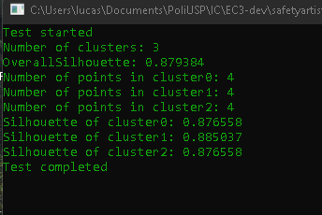
 |  |  |  |  |  |  |  |  | Número | Centroide Inicial
Silhueta Final |  |  |  |  |  |  |  |  | 0 | A
Teste | Esperado | Diferença |  |  |  |  |  |  | 1 | B
0.87938419962 | 0.879384 | 1.9962156184E-07 |  |  |  |  |  |  | 2 | C

Silhueta de cada cluster
Cluster | Teste | Esperado | Diferença
0 | 0.876557938410184 | 0.87655793841 | 0.000000000000000
1 | 0.885036722044317 | 0.88503672204 | 0.000000000000000
2 | 0.876557938410184 | 0.87655793841 | 0.000000000000000

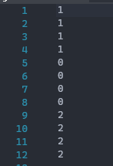
Clusterização |  |  |  | Centroídes
Pontos | Teste | Esperado |  | Cluster | Iniciais |  | Teste |  | Esperado
1 | 1 | B |  | 0 | 6 | 6 | 8.5 | 8.5 | 8.5 | 8.5
2 | 1 | B |  | 1 | 4 | 6 | 1.50 | 1.50 | 1.5 | 1.5
3 | 1 | B |  | 2 | 5 | 1 | 1.50 | 14.50 | 1.5 | 14.5
4 | 1 | B
5 | 0 | A
6 | 0 | A
7 | 0 | A
8 | 0 | A
9 | 2 | C
10 | 2 | C
11 | 2 | C
12 | 2 | C

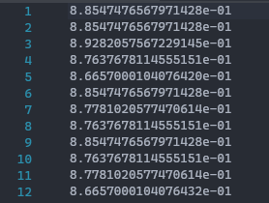
Silhoueta de cada ponto
Pontos | Teste | Esperado | Diferença
1 | 0.88547476568 | 0.88547476568 | 0.00000000000000011
2 | 0.88547476568 | 0.88547476568 | 0.00000000000000011
3 | 0.89282057567 | 0.89282057567 | 0.00000000000000044
4 | 0.87637678115 | 0.87637678115 | 0.00000000000000056
5 | 0.86657000104 | 0.86657000104 | 0.00000000000000033
6 | 0.88547476568 | 0.88547476568 | 0.00000000000000011
7 | 0.87781020577 | 0.87781020577 | 0.00000000000000011
8 | 0.87637678115 | 0.87637678115 | 0.00000000000000056
9 | 0.88547476568 | 0.88547476568 | 0.00000000000000011
10 | 0.87637678115 | 0.87637678115 | 0.00000000000000056
11 | 0.87781020577 | 0.87781020577 | 0.00000000000000011
12 | 0.86657000104 | 0.86657000104 | 0.00000000000000022

Resultado 2
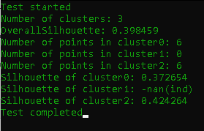
 |  |  |  | Número | Centroide Inicial
Silhueta Final |  |  |  | 0 | A
Teste | Esperado | Diferença |  | 1 | B
0.171573 | 0.17157287525 | 0.000000 |  | 2 | C

Silhueta de cada cluster
Cluster | Teste | Esperado | Diferença
0 | 0.372654329562822 | 0.37265432956 | 0.000000000000000
1 | nan | - | -
2 | 0.424264153044765 | 0.42426415304 | 0.000000000000001

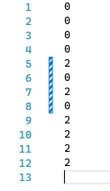
Clusterização |  |  |  |  |  | Centroídes
Pontos | Teste | Esperado |  |  |  | Cluster | Iniciais |  | Teste |  | Esperado
1 | 0 | A |  |  |  | 0 | 5 | 5 | 3.8333333333 | 3.6666666667 | 3.8333333333 | 3.6666666667
2 | 0 | A |  |  |  | 1 | 8 | 1 | 8 | 0 | - | -
3 | 0 | A |  |  |  | 2 | 5 | 12 | 3.8333333333 | 2.6666666667 | 3.8333333333 | 12.666666667
4 | 0 | A
5 | 2 | C
6 | 0 | A
7 | 2 | C
8 | 0 | A
9 | 2 | C
10 | 2 | C
11 | 2 | C
12 | 2 | C

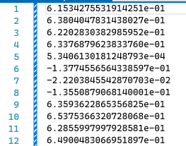
Silhoueta de cada ponto
Pontos | Teste | Esperado | Diferença
1 | 0.6153427553191420 | 0.61534275532 | 0.00000000000000056
2 | 0.6380404783143800 | 0.63804047831 | 0.00000000000000022
3 | 0.6220283038298590 | 0.62202830383 | 0.00000000000000044
4 | 0.6337687962383370 | 0.63376879624 | 0.00000000000000056
5 | 0.0005340613018125 | 0.00053406130181 | 0.00000000000000025
6 | -0.1377455656433850 | -0.13774556564 | 0.00000000000000139
7 | -0.0222038455428707 | -0.022203845543 | 0.00000000000000012
8 | -0.1355087906814000 | -0.13550879068 | 0.00000000000000000
9 | 0.6359362286535680 | 0.63593622865 | 0.00000000000000022
10 | 0.6537536632072800 | 0.65375366321 | 0.00000000000000067
11 | 0.6285599799792850 | 0.62855997998 | 0.00000000000000078
12 | 0.6490048306695180 | 0.64900483067 | 0.00000000000000100

Resultado3
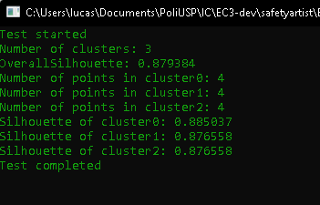
 |  |  |  | Número | Centroide Inicial
Silhueta Final |  |  |  | 0 | A
Teste | Esperado | Diferença |  | 1 | B
0.879384 | 0.879384 | 0.000000 |  | 2 | C

Silhueta de cada cluster
Cluster | Teste | Esperado | Diferença
0 | 0.885036722044317 | 0.88503672204 | 0.000000000000000
1 | 0.876557938410184 | 0.87655793841 | 0.000000000000000
2 | 0.876557938410184 | 0.87655793841 | 0.000000000000000

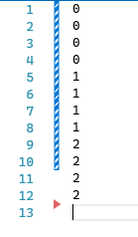
Clusterização |  |  |  |  |  | Centroídes
Pontos | Teste | Esperado |  |  |  | Cluster | Iniciais |  | Teste |  | Esperado
1 | 0 | A |  |  |  | 0 | 5 | 5 | 1.50E+00 | 1.50E+00 | 1.5 | 1.5
2 | 0 | A |  |  |  | 1 | 8 | 1 | 8.50E+00 | 8.50E+00 | 8.5 | 8.5
3 | 0 | A |  |  |  | 2 | 5 | 12 | 1.50E+00 | 1.45E+01 | 1.5 | 14.5
4 | 0 | A
5 | 1 | B
6 | 1 | B
7 | 1 | B
8 | 1 | B
9 | 2 | C
10 | 2 | C
11 | 2 | C
12 | 2 | C

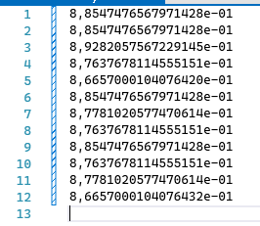
Silhoueta de cada ponto
Pontos | Teste | Esperado | Diferença
1 | 0.8854747656797140 | 0.88547476568 | 0.00000000000000011
2 | 0.8854747656797140 | 0.88547476568 | 0.00000000000000011
3 | 0.8928205756722910 | 0.89282057567 | 0.00000000000000044
4 | 0.8763767811455510 | 0.87637678115 | 0.00000000000000056
5 | 0.8665700010407640 | 0.86657000104 | 0.00000000000000033
6 | 0.8854747656797140 | 0.88547476568 | 0.00000000000000011
7 | 0.8778102057747060 | 0.87781020577 | 0.00000000000000011
8 | 0.8763767811455510 | 0.87637678115 | 0.00000000000000056
9 | 0.8854747656797140 | 0.88547476568 | 0.00000000000000011
10 | 0.8763767811455510 | 0.87637678115 | 0.00000000000000056
11 | 0.8778102057747060 | 0.87781020577 | 0.00000000000000011
12 | 0.8665700010407640 | 0.86657000104 | 0.00000000000000022

Resultado 4
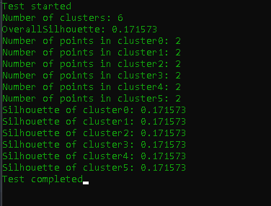
 |  |  |  |  |  |  |  |  | Número | Centroide Inicial
Silhueta Final |  |  |  |  |  |  |  |  | 0 | A
Teste | Esperado | Diferença |  |  |  |  |  |  | 1 | B
0.171573 | 0.17157287525 | 0.000000 |  |  |  |  |  |  | 2 | C
 |  |  |  |  |  |  |  |  | 3 | D
 |  |  |  |  |  |  |  |  | 4 | E
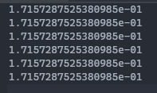
 |  |  |  |  |  |  |  |  | 5 | F
Silhueta de cada cluster
Cluster | Teste | Esperado | Diferença
0 | 0.171572875253809 | 0.17157287525 | 0.000000000000001
1 | 0.171572875253809 | 0.17157287525 | 0.000000000000001
2 | 0.171572875253809 | 0.17157287525 | 0.000000000000001
3 | 0.171572875253809 | 0.17157287525 | 0.000000000000001
4 | 0.171572875253809 | 0.17157287525 | 0.000000000000001
5 | 0.171572875253809 | 0.17157287525 | 0.000000000000001
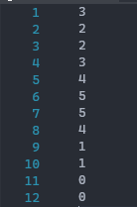
Clusterização |  |  |  | Centroídes
Pontos | Teste | Esperado |  | Cluster | Iniciais |  | Teste |  | Esperado
1 | 3 | D |  | 0 | 1.5 | 14 | 1.5 | 14 | 1.5 | 14
2 | 2 | C |  | 1 | 1.5 | 15 | 1.5 | 15 | 1.5 | 15
3 | 2 | C |  | 2 | 1.5 | 1 | 1.5 | 1 | 1.5 | 1
4 | 3 | D |  | 3 | 1.5 | 2 | 1.5 | 2 | 1.5 | 2
5 | 4 | E |  | 4 | 8 | 8.5 | 8 | 8.5 | 8 | 8.5
6 | 5 | F |  | 5 | 9 | 8.5 | 9 | 8.5 | 9 | 8.5
7 | 5 | F
8 | 4 | E
9 | 1 | B
10 | 1 | B
11 | 0 | A
12 | 0 | A

Silhoueta de cada ponto
Pontos | Teste | Esperado | Diferença
1 | 0.88547476568 | 0.88547476568 | 0.00000000000000011
2 | 0.88547476568 | 0.88547476568 | 0.00000000000000011
3 | 0.89282057567 | 0.89282057567 | 0.00000000000000044
4 | 0.87637678115 | 0.87637678115 | 0.00000000000000056
5 | 0.86657000104 | 0.86657000104 | 0.00000000000000033
6 | 0.88547476568 | 0.88547476568 | 0.00000000000000011
7 | 0.87781020577 | 0.87781020577 | 0.00000000000000011
8 | 0.87637678115 | 0.87637678115 | 0.00000000000000056
9 | 0.88547476568 | 0.88547476568 | 0.00000000000000011
10 | 0.87637678115 | 0.87637678115 | 0.00000000000000056
11 | 0.87781020577 | 0.87781020577 | 0.00000000000000011
12 | 0.86657000104 | 0.86657000104 | 0.00000000000000022

Resultado 5
 |  |  |  |  |  |  |  |  | Número | Centroide Inicial
Silhueta Final |  |  |  |  |  |  |  |  | 0 | A
Teste | Esperado | Diferença |  |  |  |  |  |  | 1 | B
0.90009612 | 0.90009612 | 0.000000

Silhueta de cada cluster
Cluster | Teste | Esperado | Diferença
0 | 0.896358005298225 | 0.896358005298225 | 0.000000000000000
1 | 0.903834234695318 | 0.903834234695318 | 0.000000000000000

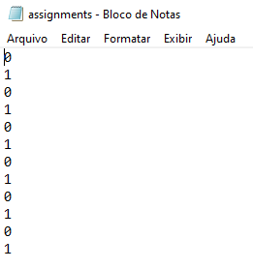
Clusterização |  |  |  | Centroídes
Pontos | Teste | Esperado |  | Cluster | Iniciais | Teste | Esperado | Diferença
1 | 0 | A | OK | 0 | 0.1 | 0.12572427348 | 0.12572427348 | 0.000000000
2 | 1 | B | OK | 1 | 0.9 | 0.870935499 | 0.870935500 | 0.000000001
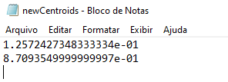
3 | 0 | A | OK
4 | 1 | B | OK
5 | 0 | A | OK
6 | 1 | B | OK
7 | 0 | A | OK
8 | 1 | B | OK
9 | 0 | A | OK
10 | 1 | B | OK
11 | 0 | A | OK
12 | 1 | B | OK
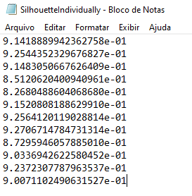
Silhoueta de cada ponto
Pontos | Teste | Esperado | Diferença
1 | 0.91418889942 | 0.91418889942 | 0.00000000000000000
2 | 0.9254435233 | 0.9254435233 | 0.00000000000000000
3 | 0.91483050668 | 0.91483050668 | 0.00000000000000000
4 | 0.85120620401 | 0.85120620401 | 0.00000000000000000
5 | 0.82680488604 | 0.82680488604 | 0.00000000000000000
6 | 0.91520808189 | 0.91520808189 | 0.00000000000000000
7 | 0.92564120119 | 0.92564120119 | 0.00000000000000000
8 | 0.92706714785 | 0.92706714785 | 0.00000000000000000
9 | 0.87295946058 | 0.87295946058 | 0.00000000000000000
10 | 0.90336942623 | 0.90336942623 | 0.00000000000000000
11 | 0.92372307788 | 0.92372307788 | 0.00000000000000000
12 | 0.90071102491 | 0.90071102491 | 0.00000000000000000

